상품제안서
앱코 오엘라 다용도 캠핑용 선풍기 | 상품코드: F23580

 |  |  |  |  |  |  | 02-412-0044 | www.easy1.co.kr
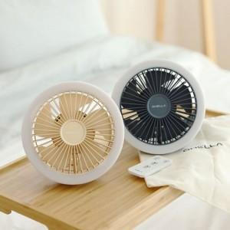

【상세/제작정보】

【인쇄/포장옵션】 | 레이저 / 포장불가능

【공급단가】 | 수량 | 50~ | 100~ | 500~ | 1,000~ | 2,000~
*VAT별도 | 단가 | 33,210원 | 31,980원 | 30,750원 | 29,520원 | 28,780원

【상품 URL】 | http://www.easy1.co.kr/src/goods_detail.php?gdno=23580

